关系图
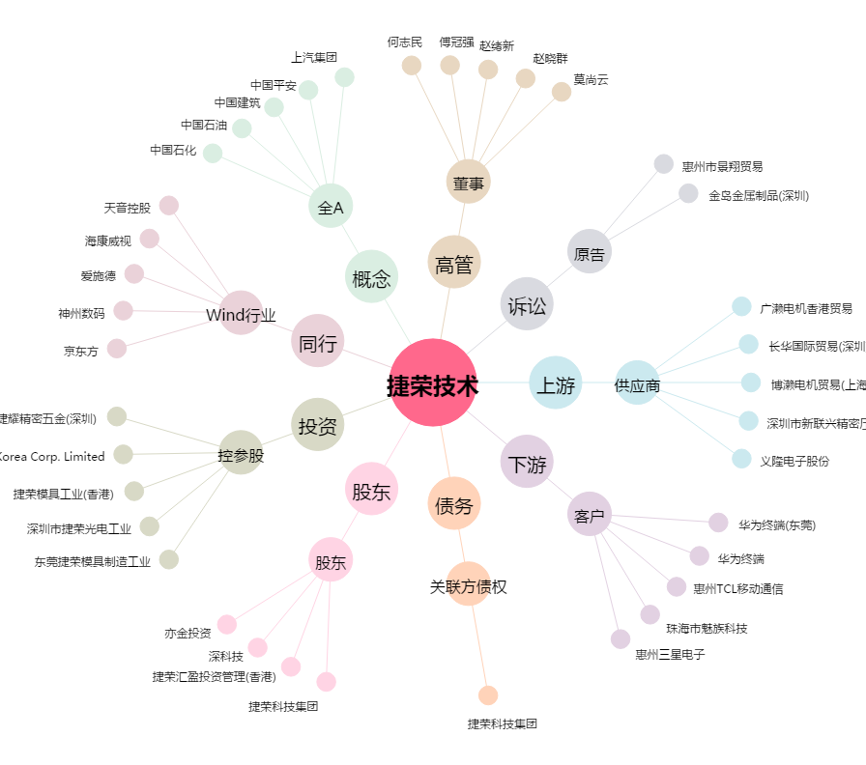
捷荣技术[002855.SZ] - 关系概览图

